リスト
▼全体的なテイストについて |  |  | 画面イメージ（ピクセル）
現在ラインスタンプでやっている、 |  |  | 横1080×縦1920
むかねこの柔らかいクレヨンタッチでお願いします。
提出時は「PSD」と「PNG（透過あり）」の二つください。

 | ID | リスト | 担当 | サイズ | 補足
タイトル画面 | 0001 | タイトル（ロゴ） | 森本 | 2160×400 | 「Enhance IQ ～幼児からのIQ訓練！～」のロゴ
 | 0002 | タイトルイラスト（キャライラスト） | 森本 | 2160×810 | 詳細は「タイトルイラスト」シートを参照
 | 0003 | レベル1 | 石塚
 | 0004 | レベル2 | 石塚
 | 0005 | レベル3 | 石塚
 | 0006 | C表記 | 石塚
 | 0007 | 背景（空） | 森本 | 2160×3840 | 本当に簡単な空でいいです。

ゲーム画面 | 0008 | キャラ画像 | 石塚 |  | タイトルイラストの1キャラを切って流用
 | 0009 | 吹き出し画像 | 石塚
 | 0010 | 車（赤） | 森本 | 750×750（空白あり） | カラバリは石塚5色
 | 0011 | 車（青）
 | 0012 | 車（黄）
 | 0013 | 車（緑）
 | 0014 | 車（ピンク）
 | 0015 | 木（赤） | 森本 | 750×750（空白あり） | カラバリは石塚5色
 | 0016 | 木（青）
 | 0017 | 木（黄）
 | 0018 | 木（緑）
 | 0019 | 木（ピンク）
 | 0020 | 電車（赤） | 森本 | 750×750（空白あり） | カラバリは石塚5色
 | 0021 | 電車（青）
 | 0022 | 電車（黄）
 | 0023 | 電車（緑）
 | 0024 | 電車（ピンク）
 | 0025 | バナナ（赤） | 森本 | 750×750（空白あり） | カラバリは石塚5色
 | 0026 | バナナ（青）
 | 0027 | バナナ（黄）
 | 0028 | バナナ（緑）
 | 0029 | バナナ（ピンク）
 | 0030 | うさぎ（赤） | 森本 | 750×750（空白あり） | カラバリは石塚5色
 | 0031 | うさぎ（青）
 | 0032 | うさぎ（黄）
 | 0033 | うさぎ（緑）
 | 0034 | うさぎ（ピンク）
 | 0035 | 鳥（赤） | 森本 | 750×750（空白あり） | カラバリは石塚5色
 | 0036 | 鳥（青）
 | 0037 | 鳥（黄）
 | 0038 | 鳥（緑）
 | 0039 | 鳥（ピンク）
 | 0040 | 花（赤） | 森本 | 750×750（空白あり） | カラバリは石塚5色
 | 0041 | 花（青）
 | 0042 | 花（黄）
 | 0043 | 花（緑）
 | 0044 | 花（ピンク）
 | 0045 | コップ（赤） | 森本 | 750×750（空白あり） | カラバリは石塚5色
 | 0046 | コップ（青）
 | 0047 | コップ（黄）
 | 0048 | コップ（緑）
 | 0049 | コップ（ピンク）
 | 0050 | はずれ！ |  | 選択したものが外れた時に真ん中に表示
 | 0051 | 正解！ |  | 選択したものが当たった時に真ん中に表示
 | 0052 | クリアー！ |  | 7問正解した場合にゲームクリアー

▼イラストの書き込み具合について
本作では非常にシンプルでシルエットがわかればいいです。
例：ハトのイラスト
背景イメージ
遊ぶ機種のイメージ


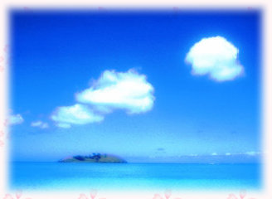

※黄色い部分などのワンポイントもいりません。

▼ロゴのイメージ
子供向けのかわいい感じでお願いします。

タイトルイラストについて
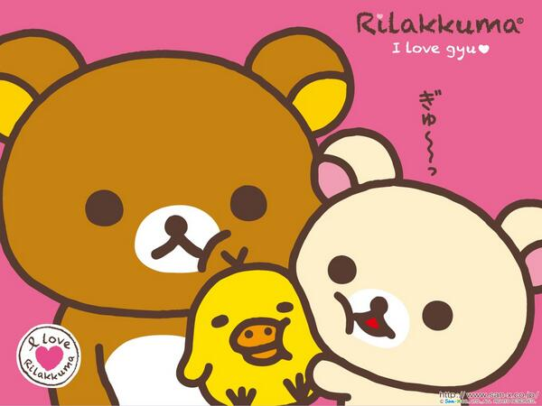
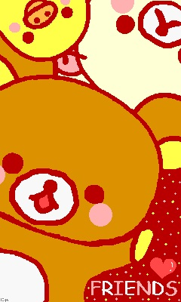
▼基本線
あくまでも半日で終了する作業を想定してるので、
キャラはかなりシンプルでいいです。

イメージとしては動物の森の「村人」。デフォルメの男の子と女の子です。
村人の目をもう完全に棒にして、目に光をいれるレベルでいいです。

▼構図
構図は小さい幼稚園ぐらいの男の子と女の子が下記のイラストのように
両手を上げて中心にジャンプしているイメージです。

動物の森
構図のイメージ
・上が二人の密着度
・下が元気にジャンプする感じ

